Gráficos junho 2024
Evolução VBP Rondônia - 2015 - 2024
Valor Bruto da Produção Agropecuária - Rondônia, 2024
Participação %

Bovinos | 44.0%
Soja | 21.9%
Café | 10.0%
Milho | 6.9%
Leite | 4.9%
Peixes | 3.2%
Mandioca | 3.1%
Outros | 6.0%
 |  | R$ Milhões

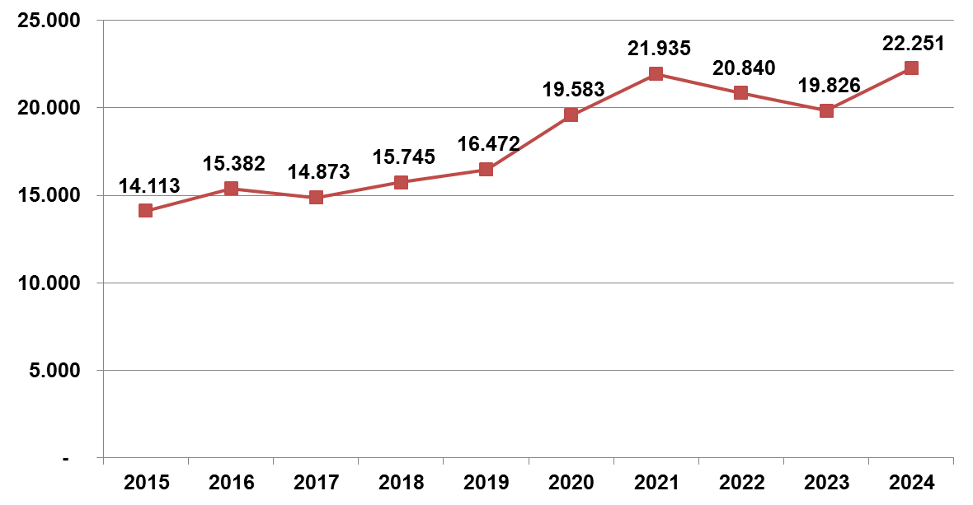

 | Elaboração: SPAT/TT/Embrapa Rondônia
 | Junho 2024

